Sheet1
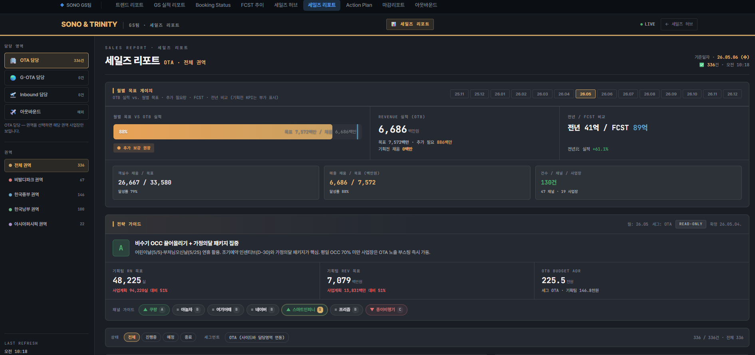

실적 / 목표순
왼쪽 자료와 동일 내용
실적 체크

위 REV 목표와 동일하게 표기
건수의 의미 표기

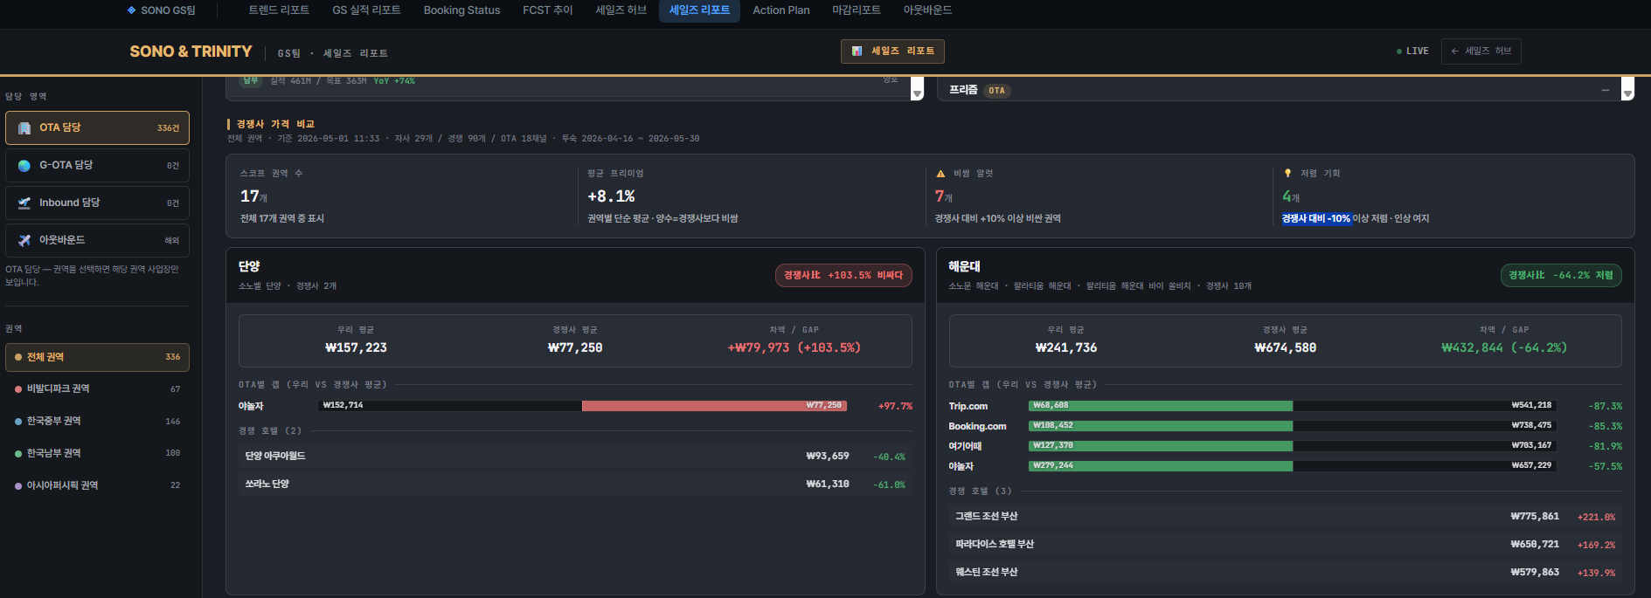

삭제

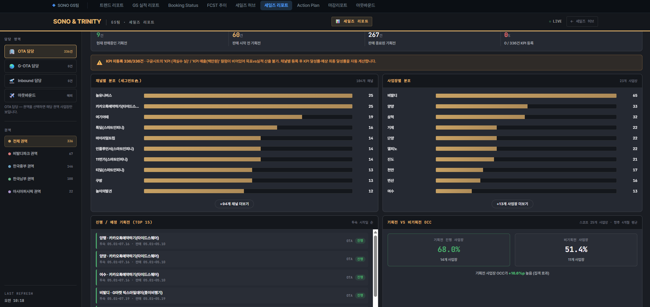

숫자 의미 표기

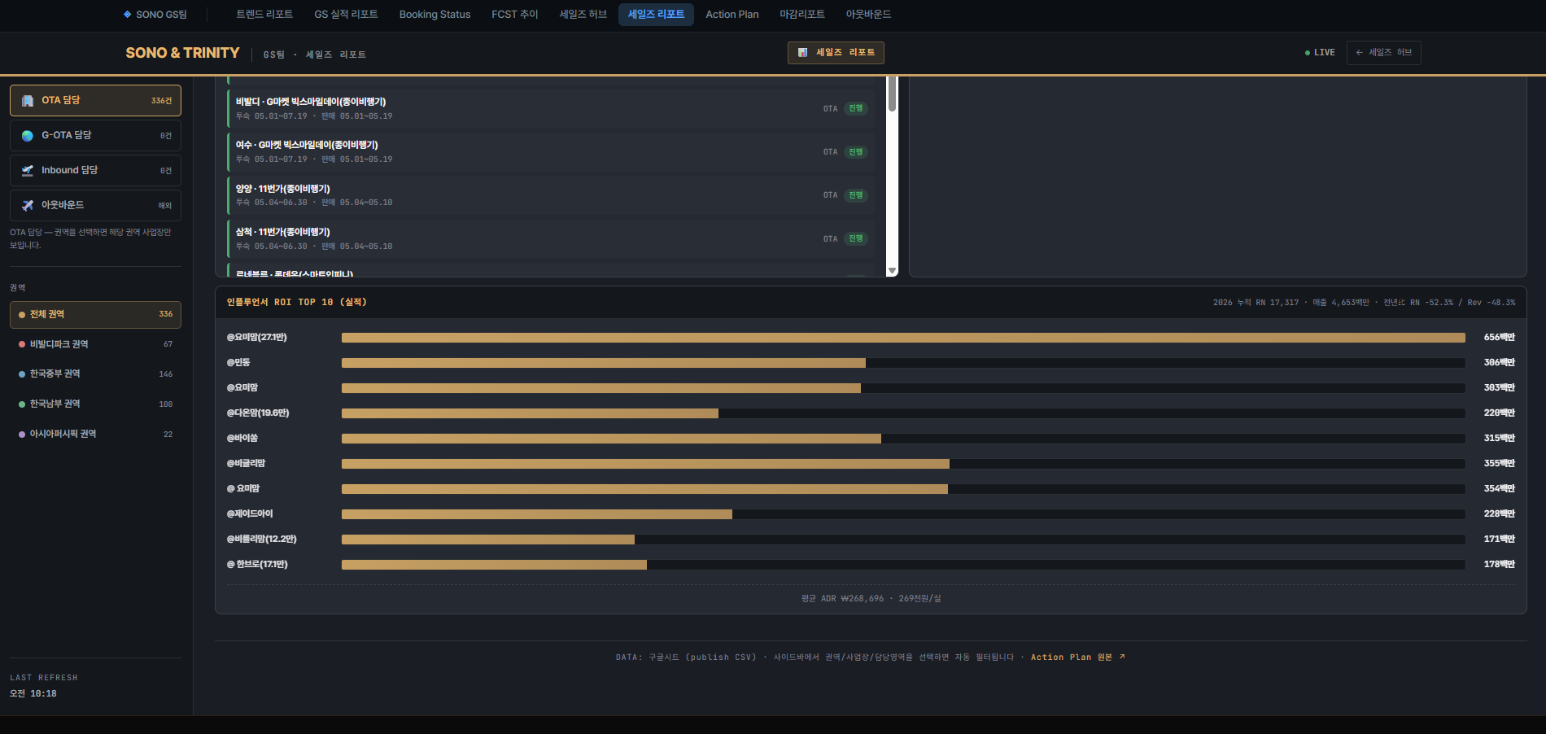

1. 판매 사업장 / 인플루언서 / 판매일자 / 투숙일자 / 판매 데이터로 표기
2. + 인플루언서 시장의 흐름 보여주기 위해 월별 인플루언서 통한 매출/GS 매출 비중 표기

